Baseline
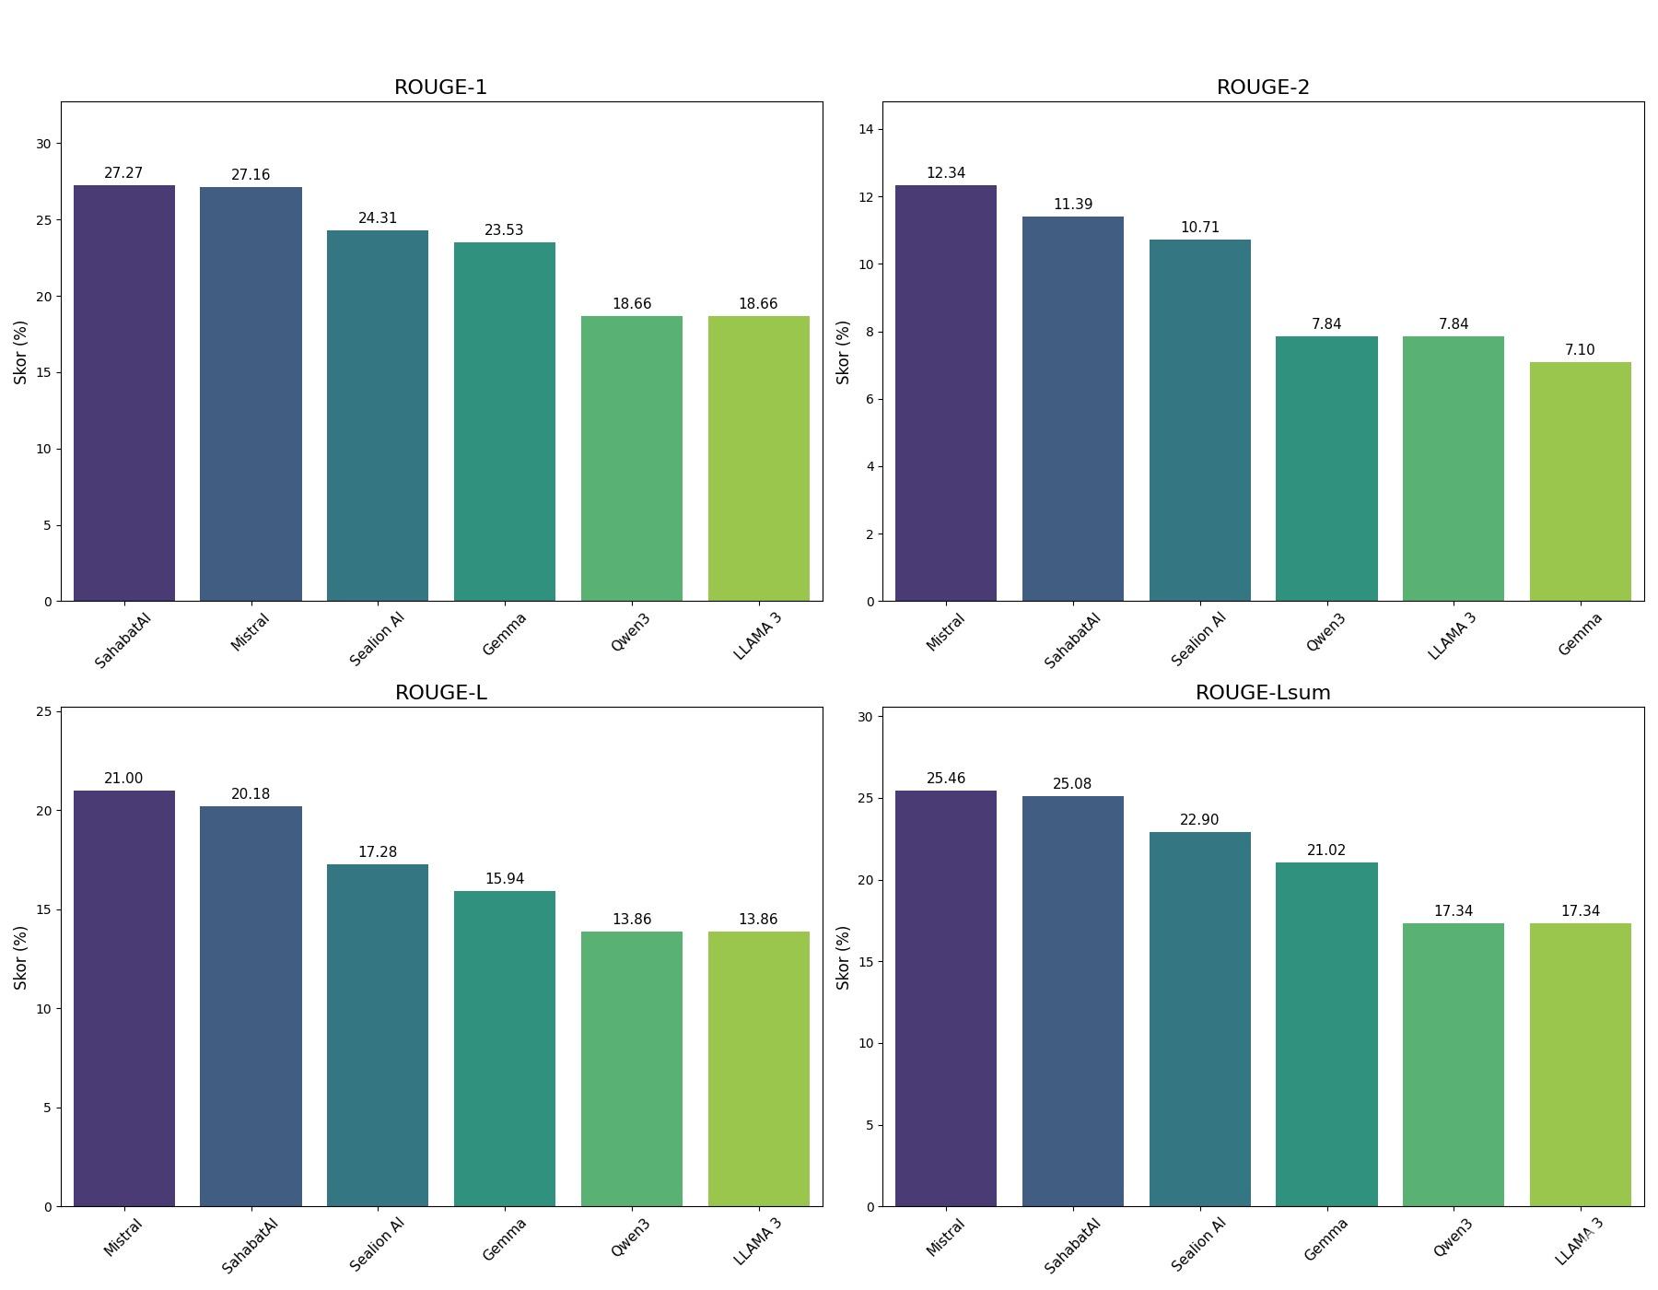
Mistral
Kategori Evaluasi | Metrik | Skor (%)
Evaluasi ROUGE
 | ROUGE-1 (Precision & Recall) | 27.16
 | ROUGE-2 (Bigram Overlap) | 12.34
 | ROUGE-L (Longest Subsequence) | 21.00
 | ROUGE-Lsum (Summary Level) | 25.46
Evaluasi Semantik (Rata-rata)
 | Average Precision | 22.19
 | Average Recall | 29.98
 | Average F1-Score | 24.82

Gemma
Kategori Evaluasi | Metrik | Skor (%)
Evaluasi ROUGE
 | ROUGE-1 (Precision & Recall) | 23.53
 | ROUGE-2 (Bigram Overlap) | 2025-10-07
 | ROUGE-L (Longest Subsequence) | 15.94
 | ROUGE-Lsum (Summary Level) | 2025-02-21
Evaluasi Semantik (Rata-rata)
 | Average Precision | 2025-05-06
 | Average Recall | 3.27
 | Average F1-Score | 3.88

LLAMA 3
Kategori Evaluasi | Metrik | Skor (%)
Evaluasi ROUGE
 | ROUGE-1 (Precision & Recall) | 18.66
 | ROUGE-2 (Bigram Overlap) | 7.84
 | ROUGE-L (Longest Subsequence) | 13.86
 | ROUGE-Lsum (Summary Level) | 17.34
Evaluasi Semantik (Rata-rata)
 | Average Precision | 7.81
 | Average Recall | 16.47
 | Average F1-Score | 9.86

Qwen3
Kategori Evaluasi | Metrik | Skor (%)
Evaluasi ROUGE
 | ROUGE-1 (Precision & Recall) | 18.66
 | ROUGE-2 (Bigram Overlap) | 7.84
 | ROUGE-L (Longest Subsequence) | 13.86
 | ROUGE-Lsum (Summary Level) | 17.34
Evaluasi Semantik (Rata-rata)
 | Average Precision | 7.81
 | Average Recall | 16.47
 | Average F1-Score | 9.86

SahabatAI
ategori Evaluasi | Metrik | Skor (%)
Evaluasi ROUGE
 | ROUGE-1 (Precision & Recall) | 27.27
 | ROUGE-2 (Bigram Overlap) | 11.39
 | ROUGE-L (Longest Subsequence) | 20.18
 | ROUGE-Lsum (Summary Level) | 2025-08-25
Evaluasi Semantik (Rata-rata)
 | Average Precision | 2025-07-15
 | Average Recall | 14.46
 | Average F1-Score | 13.92

Sealion AI
Kategori Evaluasi | Metrik | Skor (%)
Evaluasi ROUGE
 | ROUGE-1 (Precision & Recall) | 24.31
 | ROUGE-2 (Bigram Overlap) | 10.71
 | ROUGE-L (Longest Subsequence) | 17.28
 | ROUGE-Lsum (Summary Level) | 22.90
Evaluasi Semantik (Rata-rata)
 | Average Precision | 12.68
 | Average Recall | 26.88
 | Average F1-Score | 16.75

LLM Jugde
Gemma
Kategori Evaluasi | Metrik | Skor / Distribusi
Skor Rata-rata (Skala 1-5)
 | Skor Relevansi Rata-rata | 2.50 / 5
 | Skor Akurasi vs. Sumber Rata-rata | 1.66 / 5
 | Skor Kelengkapan vs. Sumber Rata-rata | 1.60 / 5
Distribusi Penilaian Kategorikal
 | Distribusi Akurasi Kutipan Pasal
 | - Tidak Akurat | 50.69%
 | - Tidak Menyebutkan | 35.17%
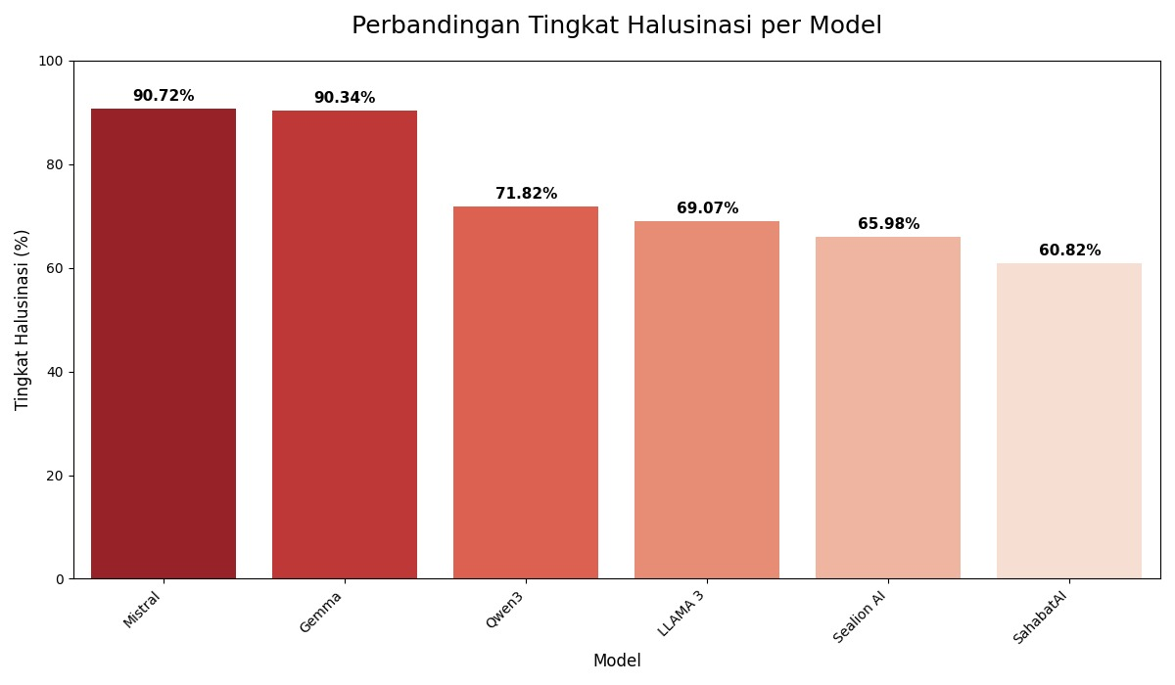
 | - Akurat Sebagian | 14.14%
 | Tingkat Halusinasi | 90.34%

LLAMA 3
Kategori Evaluasi | Metrik | Skor / Distribusi
Skor Rata-rata (Skala 1-5)
 | Skor Relevansi Rata-rata | 3.24 / 5
 | Skor Akurasi vs. Sumber Rata-rata | 2.22 / 5
 | Skor Kelengkapan vs. Sumber Rata-rata | 2.26 / 5
Distribusi Penilaian Kategorikal
 | Distribusi Akurasi Kutipan Pasal
 | - Akurat Sebagian | 49.83%
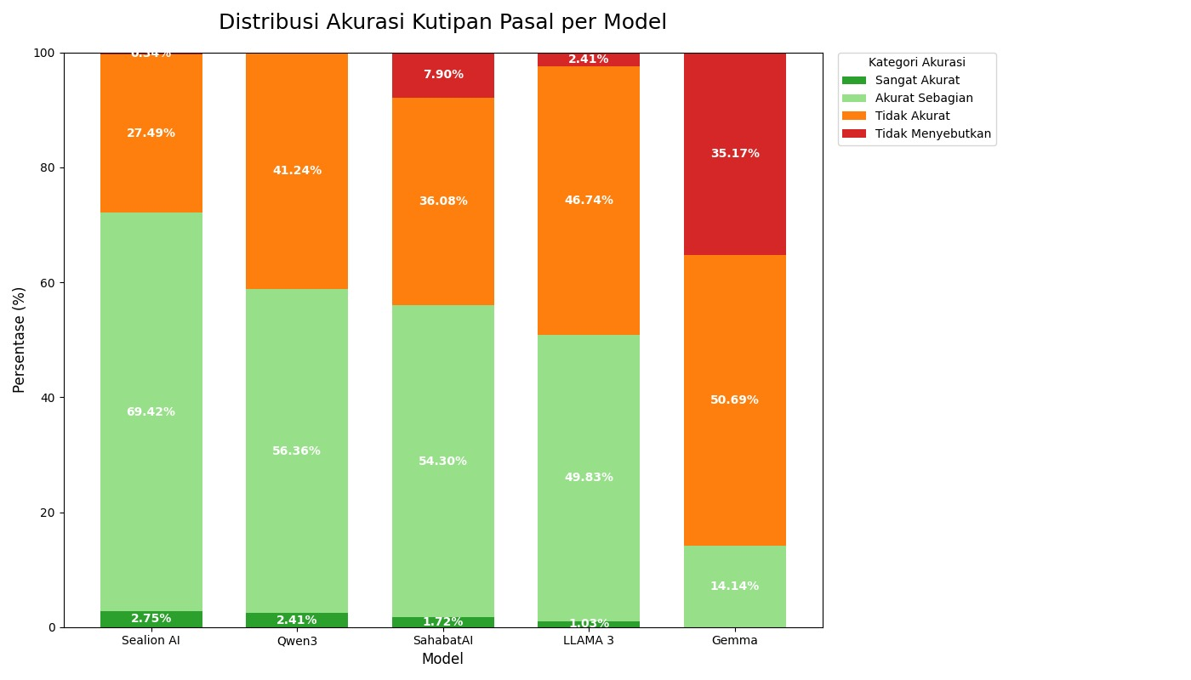
 | - Tidak Akurat | 46.74%
 | - Tidak Menyebutkan | 2.41%
 | - Sangat Akurat | 1.03%
 | Tingkat Halusinasi | 69.07%

Qwen3
Kategori Evaluasi | Metrik | Skor / Distribusi
Skor Rata-rata (Skala 1-5)
 | Skor Relevansi Rata-rata | 3.61 / 5
 | Skor Akurasi vs. Sumber Rata-rata | 2.46 / 5
 | Skor Kelengkapan vs. Sumber Rata-rata | 2.61 / 5
Distribusi Penilaian Kategorikal
 | Distribusi Akurasi Kutipan Pasal
 | - Akurat Sebagian | 56.36%
 | - Tidak Akurat | 41.24%
 | - Sangat Akurat | 2.41%
 | Tingkat Halusinasi | 71.82%

SahabatAI
Kategori Evaluasi | Metrik | Skor / Distribusi
Skor Rata-rata (Skala 1-5)
 | Skor Relevansi Rata-rata | 3.45 / 5
 | Skor Akurasi vs. Sumber Rata-rata | 2.47 / 5
 | Skor Kelengkapan vs. Sumber Rata-rata | 2.43 / 5
Distribusi Penilaian Kategorikal
 | Distribusi Akurasi Kutipan Pasal
 | - Akurat Sebagian | 54.30%
 | - Tidak Akurat | 36.08%
 | - Tidak Menyebutkan | 7.90%
 | - Sangat Akurat | 1.72%
 | Tingkat Halusinasi | 60.82%

Sealion
Kategori Evaluasi | Metrik | Skor / Distribusi
Skor Rata-rata (Skala 1-5)
 | Skor Relevansi Rata-rata | 3.67 / 5
 | Skor Akurasi vs. Sumber Rata-rata | 2.64 / 5
 | Skor Kelengkapan vs. Sumber Rata-rata | 2.81 / 5
Distribusi Penilaian Kategorikal
 | Distribusi Akurasi Kutipan Pasal
 | - Akurat Sebagian | 69.42%
 | - Tidak Akurat | 27.49%
 | - Sangat Akurat | 2.75%
 | - Tidak Menyebutkan | 0.34%
 | Tingkat Halusinasi | 65.98%

Finetuning
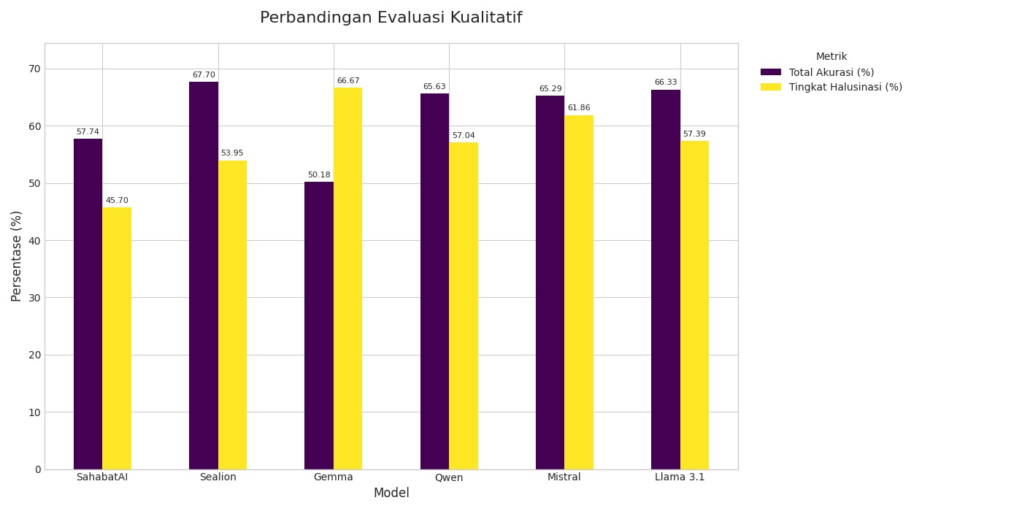
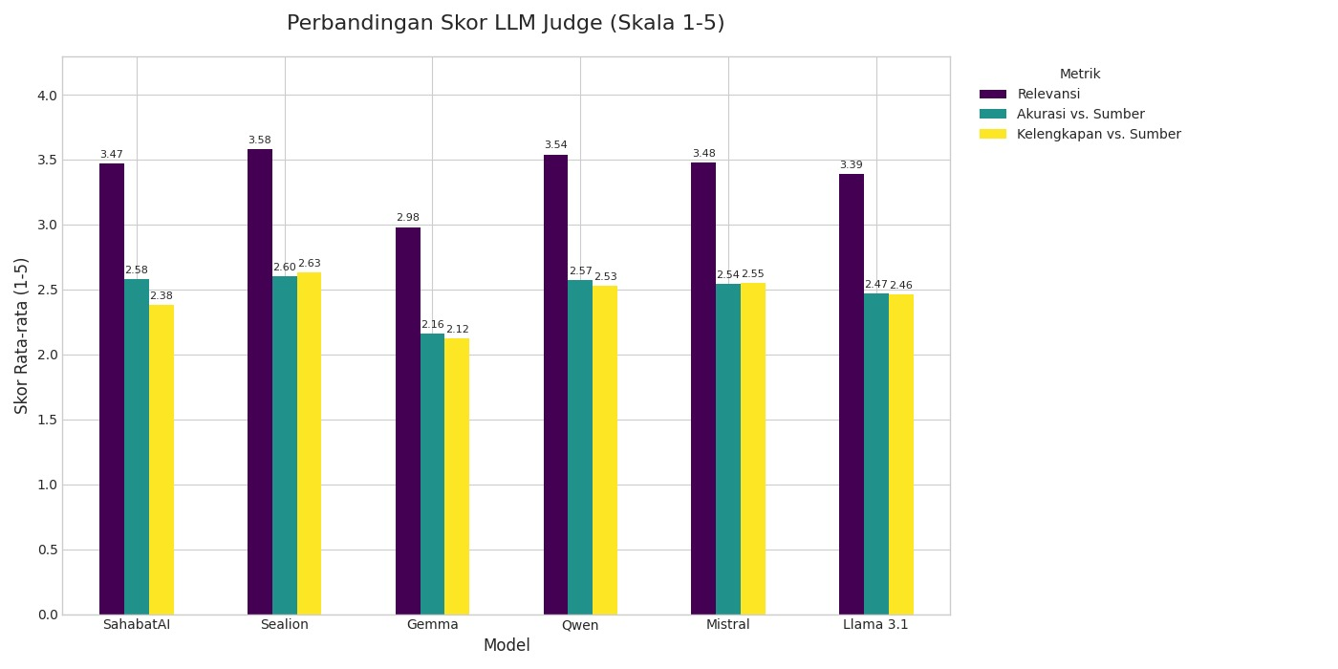
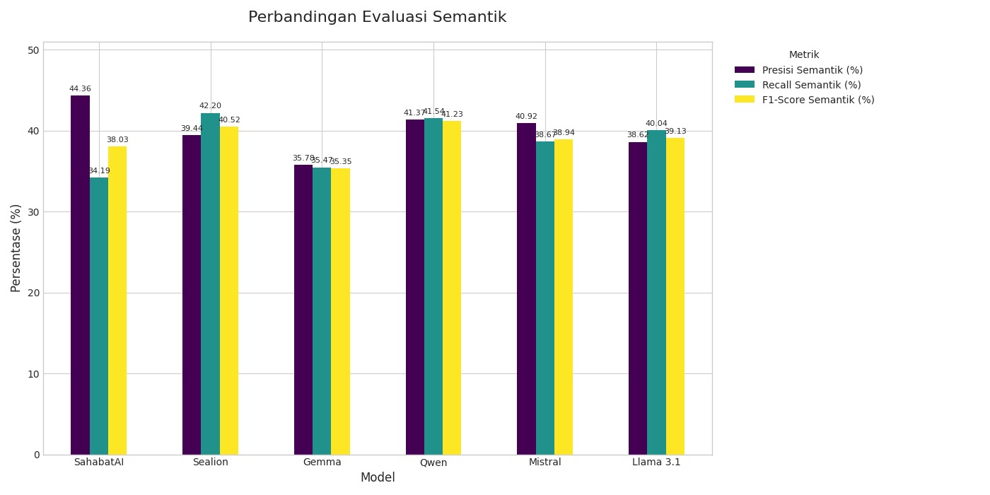
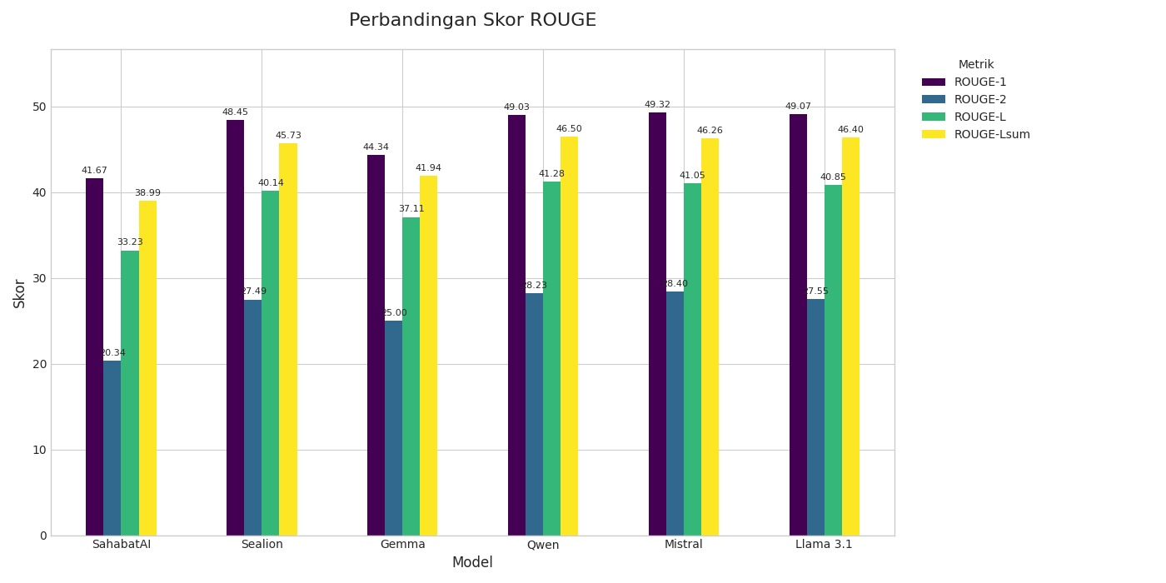
 | Metrik | SahabatAI | Sealion | Gemma | Qwen | Mistral | Llama 3.1 | Model | Kekuatan Utama | Kelemahan Utama
Evaluasi ROUGE | ROUGE-1 | 41.67 | 48.45 | 44.34 | 49.03 | 49.32 | 49.07 | Sealion | Akurasi & Penilaian LLM Jugde tertingi. Unggul dalam metrik Total Akurasi (67,7%) dan skor Evaluasi LLM Judge (Relevansi, Akurasi, Kelengkapan). | Tingkat halusinasi cukup tinggi (53,95%).
 | ROUGE-2 | 20.34 | 27.49 | 25 | 28.23 | 28.4 | 27.55 | Qwen | Performa Paling Seimbang. Mendapatkan skor tinggi secara konsisten di ROUGE, Semantik, dan Penilaian Manusia. | Tingkat halusinasi relatif tinggi (57,04%).
 | ROUGE-L | 33.23 | 40.14 | 37.11 | 41.28 | 41.05 | 40.85 | Mistral | Skor ROUGE Tertinggi. Terbaik dalam menghasilkan teks yang secara leksikal paling mirip dengan referensi (ROUGE-1 tertinggi). | Tingkat halusinasi tertinggi kedua (61,86%) dan skor semantik tidak menonjol.
 | ROUGE-Lsum | 38.99 | 45.73 | 41.94 | 46.5 | 46.26 | 46.4 | Llama 3.1 | Kompetitif di Banyak Metrik. Menunjukkan skor ROUGE yang sangat baik dan Total Akurasi yang tinggi. | Skor Evaluasi LLM Judge (terutama Akurasi & Kelengkapan) sedikit di bawah model-model top lainnya.
Evaluasi Semantik | Rata-rata Presisi (%) | 44.36 | 39.44 | 35.78 | 41.37 | 40.92 | 38.62 | SahabatAI | Tingkat Halusinasi Terendah. Paling dapat diandalkan untuk menghindari pembuatan informasi palsu (halusinasi terendah: 45,7%). | Skor ROUGE, Semantik, dan Penilaian Manusia adalah yang terendah di antara semua model.
 | Rata-rata Recall (%) | 34.19 | 42.2 | 35.47 | 41.54 | 38.67 | 40.04 | Gemma | - | Secara konsisten menunjukkan performa terendah di hampir semua kategori, terutama pada Penilaian Manusia dan memiliki tingkat halusinasi tertinggi (66,67%).
 | Rata-rata F1-Score (%) | 38.03 | 40.52 | 35.35 | 41.23 | 38.94 | 39.13
Evaluasi LLM Judge | Relevansi | 3.47 | 3.58 | 2.98 | 3.54 | 3.48 | 3.39
(Skala 1-5) | Akurasi vs. Sumber | 2.58 | 2.6 | 2.16 | 2.57 | 2.54 | 2.47
 | Kelengkapan vs. Sumber | 2.38 | 2.63 | 2.12 | 2.53 | 2.55 | 2.46
Evaluasi Kualitatif | Total Akurasi¹ (%) | 57.74 | 67.7 | 50.18 | 65.63 | 65.29 | 66.33
 | Tingkat Halusinasi² (%) | 45.7 | 53.95 | 66.67 | 57.04 | 61.86 | 57.39

Sahabat AI
Parameter | Nilai |  | Kategori Evaluasi | Metrik | Skor | Metrik Utama | Kategori / Detail | Nilai
Base Model | GoToCompany/llama3-8b-cpt-sahabatai-v1-instruct |  | Evaluasi ROUGE | ROUGE-1 | 41.67 | Skor Rata-rata (Skala 1-5) | Relevansi | 3.47
Lora Layer | QKV proj |  |  | ROUGE-2 | 20.34 |  | Akurasi vs. Sumber | 2.58
Jumlah Contoh (Examples) | 2.332 |  |  | ROUGE-L | 33.23 |  | Kelengkapan vs. Sumber | 2.38
Jumlah Epoch | 5 |  |  | ROUGE-Lsum | 38.99 | Distribusi Akurasi Kutipan Pasal | Akurat Sebagian | 55.33%
Total Langkah (Steps) | 360 |  | Evaluasi Semantik | Rata-rata Presisi (Average Precision) | 44.36% |  | Tidak Akurat | 27.15%
Batch Size per GPU | 2 |  |  | Rata-rata Recall (Average Recall) | 34.19% |  | Tidak Menyebutkan | 15.12%
Gradient Accumulation | 16 |  |  | Rata-rata F1-Score (Average F1-Score) | 38.03% |  | Sangat Akurat | 2.41%
Jumlah GPU | 1 |  |  |  |  | Distribusi Halusinasi | Tidak | 54.30%
Total Batch Size | 32 |  |  |  |  |  | Ya | 45.70%
Parameter yang Dilatih | 9,437,184 / 8,000,000,000 (0.12%) |  |  |  |  | Tingkat Halusinasi | (Persentase kategori 'Ya') | 45.70%

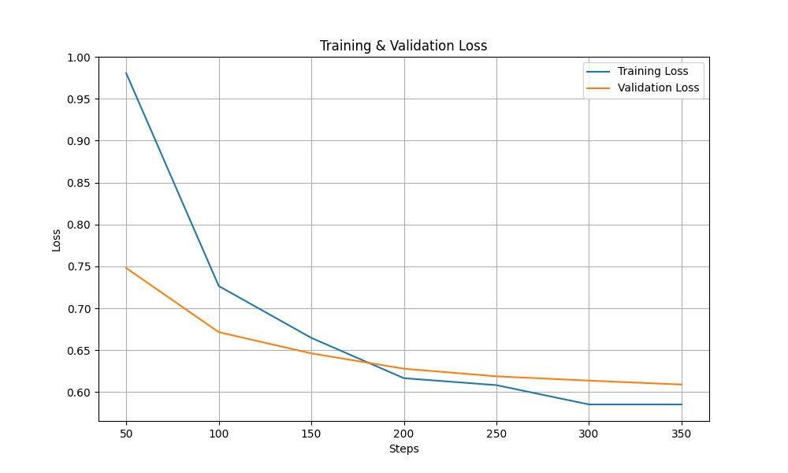
Step | Train Loss | Val Loss
50 | 0.9803 | 0.748
100 | 0.7265 | 0.6715
150 | 0.6647 | 0.6462
200 | 0.6166 | 0.6279
250 | 0.6083 | 0.6188
300 | 0.5853 | 0.6137
350 | 0.5583 | 0.609

Sealion AI
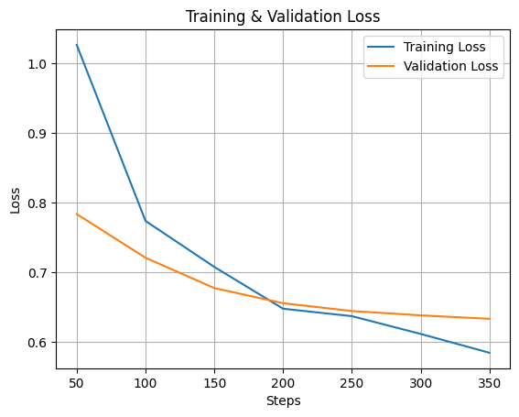
Parameter | Nilai | Kategori Evaluasi | Metrik | Skor | Metrik Utama | Kategori / Detail | Nilai
Base Model | aisingapore/Llama-SEA-LION-v3-8B-IT | Evaluasi ROUGE | ROUGE-1 (Precision & Recall) | 48.45 | Skor Rata-rata (Skala 1-5) | Relevansi | 3.58
LoRA Layer | QKV proj |  | ROUGE-2 (Bigram Overlap) | 27.49 |  | Akurasi vs. Sumber | 2.60
Jumlah GPU | 1 |  | ROUGE-L (Longest Subsequence) | 40.14 |  | Kelengkapan vs. Sumber | 2.63
Jumlah Contoh (Examples) | 2.332 |  | ROUGE-Lsum (Summary Level) | 45.73 | Distribusi Akurasi Kutipan Pasal | Akurat Sebagian | 65.64%
Jumlah Epoch | 5 | Evaluasi Semantik | Rata-rata Presisi (Average Precision) | 39.44% |  | Tidak Akurat | 31.62%
Total Langkah (Steps) | 360 |  | Rata-rata Recall (Average Recall) | 42.20% |  | Sangat Akurat | 2.06%
Batch Size per GPU | 2 |  | Rata-rata F1-Score (Average F1-Score) | 40.52% |  | Tidak Menyebutkan | 0.69%
Gradient Accumulation | 16 |  |  |  | Distribusi Halusinasi | Ya | 53.95%
Total Batch Size | 32 |  |  |  |  | Tidak | 46.05%
Parameter yang Dilatih | 9,437,184 / 8,000,000,000 (0.12%) |  |  |  | Tingkat Halusinasi | (Persentase kategori 'Ya') | 53.95%

Gemma
Parameter | Nilai |  | Kategori Evaluasi | Metrik | Skor | Metrik Utama | Kategori / Detail | Nilai
Model Dasar | gemma-7b-it |  | Evaluasi ROUGE | ROUGE-1 (Precision & Recall) | 44.34 | Skor Rata-rata (Skala 1-5) | Relevansi | 2.98
Layer LoRA | QKV proj |  |  | ROUGE-2 (Bigram Overlap) | 25 |  | Akurasi vs. Sumber | 2.16
Jumlah GPU yang Digunakan | 1 |  |  | ROUGE-L (Longest Subsequence) | 37.11 |  | Kelengkapan vs. Sumber | 2025-12-02
Jumlah Contoh Data | 2,332 |  |  | ROUGE-Lsum (Summary Level) | 41.94 | Distribusi Akurasi Kutipan Pasal | Akurat Sebagian | 47.77%
Jumlah Epoch | 5 |  | Evaluasi Semantik | Rata-rata Presisi (Average Precision) | 35.78% |  | Tidak Akurat | 41.24%
Total Langkah | 360 |  |  | Rata-rata Recall (Average Recall) | 35.47% |  | Tidak Menyebutkan | 8.59%
Ukuran Batch per Perangkat | 2 |  |  | Rata-rata F1-Score (Average F1-Score) | 35.35% |  | Sangat Akurat | 2.41%
Langkah Akumulasi Gradien | 16 |  |  |  |  | Distribusi Halusinasi | Ya | 66.67%
Total Ukuran Batch | 32 (2 x 16 x 1) |  |  |  |  |  | Tidak | 33.33%
Parameter yang Dilatih | 9.633.792 dari 7.000.000.000 (0,14%) |  |  |  |  | Tingkat Halusinasi | (Persentase kategori 'Ya') | 66.67%

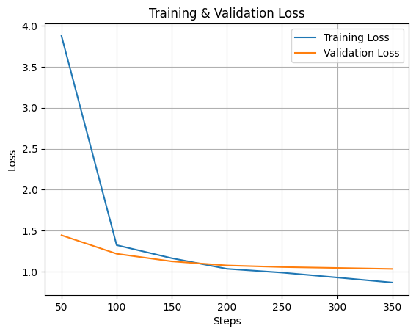
Step | Training Loss | Validation Loss
50 | 3.8764 | 1.444457
100 | 1.3238 | 1.21829
150 | 1.164 | 1.125173
200 | 1.0341 | 1.075512
250 | 0.9879 | 1.055881
300 | 0.9283 | 1.044582
350 | 0.8666 | 1.032784

Qwen3
Parameter | Nilai |  | Kategori Evaluasi | Metrik | Skor | Metrik Utama | Kategori / Detail | Nilai
Base Model | Qwen/Qwen3-8B |  | Evaluasi ROUGE | ROUGE-1 | 49.03 | Skor Rata-rata (Skala 1-5) | Relevansi | 3.54
Lora Layer | QKV proj |  |  | ROUGE-2 | 28.23 |  | Akurasi vs. Sumber | 2.57
Jumlah Contoh (Examples) | 2.332 |  |  | ROUGE-L | 41.28 |  | Kelengkapan vs. Sumber | 2.53
Jumlah Epoch | 5 |  |  | ROUGE-Lsum | 46.50 | Distribusi Akurasi Kutipan Pasal | Akurat Sebagian | 65.29%
Total Langkah (Steps) | 360 |  | Evaluasi Semantik | Rata-rata Presisi (Average Precision) | 41.37% |  | Tidak Akurat | 32.30%
Batch Size per GPU | 2 |  |  | Rata-rata Recall (Average Recall) | 41.54% |  | Tidak Menyebutkan | 2.06%
Gradient Accumulation | 16 |  |  | Rata-rata F1-Score (Average F1-Score) | 41.23% |  | Sangat Akurat | 0.34%
Jumlah GPU | 1 |  |  |  |  | Distribusi Halusinasi | Tidak | 57.04%
Total Batch Size | 32 |  |  |  |  |  | Ya | 42.96%
Parameter yang Dilatih | 9,437,184 / 8,000,000,000 (0.12%) |  |  |  |  | Tingkat Halusinasi | (Persentase kategori 'Ya') | 57.04%

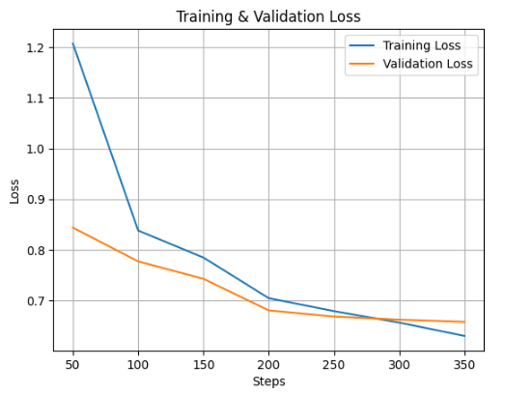
Step | Train Loss | Val Loss
50 | 1.2073 | 0.8437
100 | 0.8380 | 0.7770
150 | 0.7846 | 0.7427
200 | 0.7044 | 0.6803
250 | 0.6788 | 0.6681
300 | 0.6562 | 0.6621
350 | 0.6298 | 0.6577

Mistral
Parameter | Nilai |  | Kategori Evaluasi | Metrik | Skor | Metrik Utama | Kategori / Detail | Nilai
Base Model | mistralai/Mistral-7B-Instruct-v0.2 |  | Evaluasi ROUGE | ROUGE-1 (Precision & Recall) | 49.32 | Skor Rata-rata (Skala 1-5) | Relevansi | 3.48
LoRA Layer | QKV proj |  |  | ROUGE-2 (Bigram Overlap) | 28.4 |  | Akurasi vs. Sumber | 2.54
Jumlah GPU | 1 |  |  | ROUGE-L (Longest Subsequence) | 41.05 |  | Kelengkapan vs. Sumber | 2.55
Jumlah Contoh (Examples) | 2.332 |  |  | ROUGE-Lsum (Summary Level) | 46.26 | Distribusi Akurasi Kutipan Pasal | Akurat Sebagian | 62.20%
Jumlah Epoch | 5 |  | Evaluasi Semantik | Rata-rata Presisi (Average Precision) | 40.92% |  | Tidak Akurat | 34.36%
Total Langkah (Steps) | 360 |  |  | Rata-rata Recall (Average Recall) | 38.67% |  | Sangat Akurat | 3.09%
Batch Size per GPU | 2 |  |  | Rata-rata F1-Score (Average F1-Score) | 38.94% |  | Tidak Menyebutkan | 0.34%
Gradient Accumulation | 16 |  |  |  |  | Distribusi Halusinasi | Ya | 61.86%
Total Batch Size | 32 |  |  |  |  |  | Tidak | 38.14%
Parameter yang Dilatih | 9,437,184 / 7,000,000,000 (0.13%) |  |  |  |  | Tingkat Halusinasi | (Persentase kategori 'Ya') | 61.86%

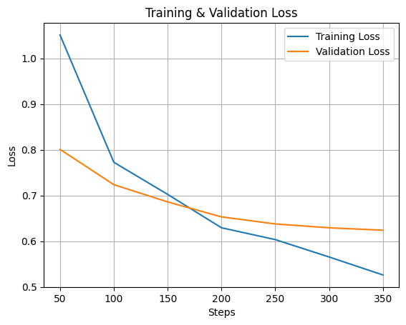
Step | Training Loss | Validation Loss
50 | 1.051 | 0.800786
100 | 0.7725 | 0.723508
150 | 0.7023 | 0.685838
200 | 0.6293 | 0.653123
250 | 0.6034 | 0.637606
300 | 0.5654 | 0.629254
350 | 0.5261 | 0.623947

 |  |  | Kategori Evaluasi | Metrik | Skor
 |  |  | Evaluasi ROUGE | ROUGE-1 (Precision & Recall)
 |  |  |  | ROUGE-2 (Bigram Overlap)
 |  |  |  | ROUGE-L (Longest Subsequence)
 |  |  |  | ROUGE-Lsum (Summary Level)
 |  |  | Evaluasi Semantik | Rata-rata Presisi (Average Precision)
 |  |  |  | Rata-rata Recall (Average Recall)
 |  |  |  | Rata-rata F1-Score (Average F1-Score)

LLAMA 3.1
Parameter | Nilai |  | Kategori Evaluasi | Metrik | Skor | Kategori Evaluasi | Metrik | Skor / Distribusi
Base Model | meta-llama/Llama-3.1-8B-Instruct |  | Evaluasi ROUGE | ROUGE-1 (Precision & Recall) | 49.07 | Skor Rata-rata (Skala 1-5) | Skor Relevansi Rata-rata | 3.39
Lora Layer | QKV proj |  |  | ROUGE-2 (Bigram Overlap) | 27.55 |  | Skor Akurasi vs. Sumber Rata-rata | 2.47
Jumlah Contoh (Examples) | 2,332 |  |  | ROUGE-L (Longest Subsequence) | 40.85 |  | Skor Kelengkapan vs. Sumber Rata-rata | 2.46
Jumlah Epoch | 5 |  |  | ROUGE-Lsum (Summary Level) | 46.4 | Distribusi Penilaian | Distribusi Akurasi Kutipan Pasal
Total Langkah (Steps) | 360 |  | Evaluasi Semantik | Rata-rata Presisi (Average Precision) | 38.62% |  | - Akurat Sebagian | 65.64%
Batch Size per GPU | 2 |  | (Rata-rata) | Rata-rata Recall (Average Recall) | 40.04% |  | - Tidak Akurat | 33.68%
Gradient Accumulation | 16 |  |  | Rata-rata F1-Score (Average F1-Score) | 39.13% |  | - Sangat Akurat | 0.69%
Jumlah GPU | 1 |  |  |  |  |  | Distribusi Halusinasi
Total Batch Size | 32 (2 x 16 x 1) |  |  |  |  |  | - Ya | 57.39%
Parameter yang Dilatih | 9.437.184 dari 8.000.000.000 (0,12%) |  |  |  |  |  | - Tidak | 42.61%
 |  |  |  |  |  | Tingkat Halusinasi | Total Persentase Halusinasi ('Ya') | 57.39%
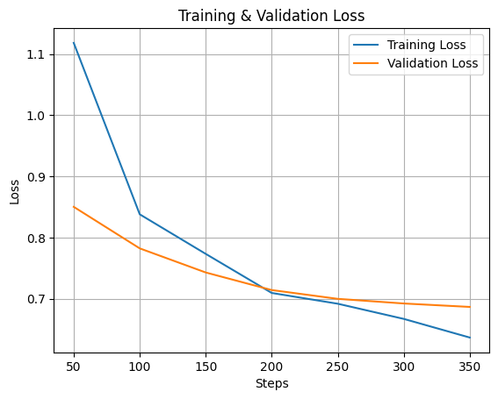
Step | Training Loss | Validation Loss
50 | 1.1183 | 0.850214
100 | 0.838 | 0.782309
150 | 0.7733 | 0.742888
200 | 0.7094 | 0.714163
250 | 0.6918 | 0.699769
300 | 0.667 | 0.692199
350 | 0.6365 | 0.686579

